상품제안서
실버라이프 보건소전용 구슬퍼즐 삼각 치매예방 치매퍼즐 | 상품코드: F28589

 |  |  |  |  |  |  | 02-412-0044 | www.easy1.co.kr
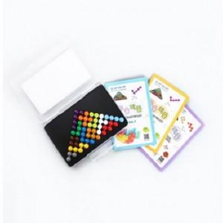

【상세/제작정보】

【인쇄/포장옵션】 | / 포장불가능

【공급단가】 | 수량 | 25~ | 75~ | 250~ | 500~ | 1,000~
*VAT별도 | 단가 | 22,800원 | 22,420원 | 21,850원 | 21,460원 | 20,900원

【상품 URL】 | https://dev.easy1.co.kr:443/src/goods_detail.php?gdno=28589

